Sheet1
EL TULE
COMIDA OAXACA
STATUS


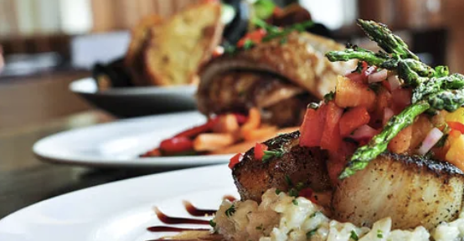

OPEN

Ubicacion | Menu / Servicios | Horario

COMIDA OAXACA
Contacto | Fotos | Feedback

Servicio a Domicilio | PROMOS | Owner

 | Powered by
 | <Nombre Empresa>
 | <Logo>

